Przypadek_idealny
Pattern | MSE | MAE | SSD | SSD Znormalizowane | CC | CC Znormalizowane | Skrót | Rozwinięcie | Opis
1 | 0 | 0 | 0 | 0 | 9607126294.3 | 5276.1340691 | MSE | Mean Square Error | Im mniejsza wartość MSE, tym obrazy są bardziej podobne.
2 | 0 | 0 | 0 | 0 | 9537078371.4 | 5251.9100269 | MAE | Mean Absolute Error | Ocenia, jaka jest przeciętna różnica absolutna między odpowiadającymi sobie komórkami danych.
3 | 0 | 0 | 0 | 0 | 9704967193.8 | 5308.7961694 | SSD | Sum Square Difference | Im mniejsza wartość SSD, tym większe podobieństwo obrazów. Wrażliwy na duże różnice w wartościach (podnoszone do kwadratu).
4 | 0 | 0 | 0 | 0 | 9655891525.2 | 5291.4859472 | CC | Cross - Correlation | Miara podobieństwa między obrazami, uwzględniająca przesunięcie (lub dopasowanie) jednego względem drugiego. Im większa wartość tym bardziej dopasowane.
5 | 0 | 0 | 0 | 0 | 9493180688.8 | 5243.656516
6 | 0 | 0 | 0 | 0 | 9508391068.4 | 5246.0045394
7 | 0 | 0 | 0 | 0 | 9341253730.2 | 5191.5504412 |  |  | W tym przypadku moce odebrane na obu porównywanych plikach są takie same. (rzeczywisty pomiar - ten sam plik wgrany 2 razy)
8 | 0 | 0 | 0 | 0 | 9308171782.7 | 5202.2256621
9 | 0 | 0 | 0 | 0 | 9708761143 | 5304.2327583
10 | 0 | 0 | 0 | 0 | 9631875498.8 | 5268.5634249
11 | 0 | 0 | 0 | 0 | 9435064987.5 | 5210.9746656
12 | 0 | 0 | 0 | 0 | 9459449891.3 | 5220.3136189
13 | 0 | 0 | 0 | 0 | 9474660075.6 | 5226.2520645
14 | 0 | 0 | 0 | 0 | 9412365552.6 | 5205.4834851
15 | 0 | 0 | 0 | 0 | 9390075622 | 5232.4967643
16 | 0 | 0 | 0 | 0 | 9311995833.2 | 5185.6943767
17 | 0 | 0 | 0 | 0 | 9246922578.4 | 5174.9807501
18 | 0 | 0 | 0 | 0 | 9622749855 | 5291.7073133
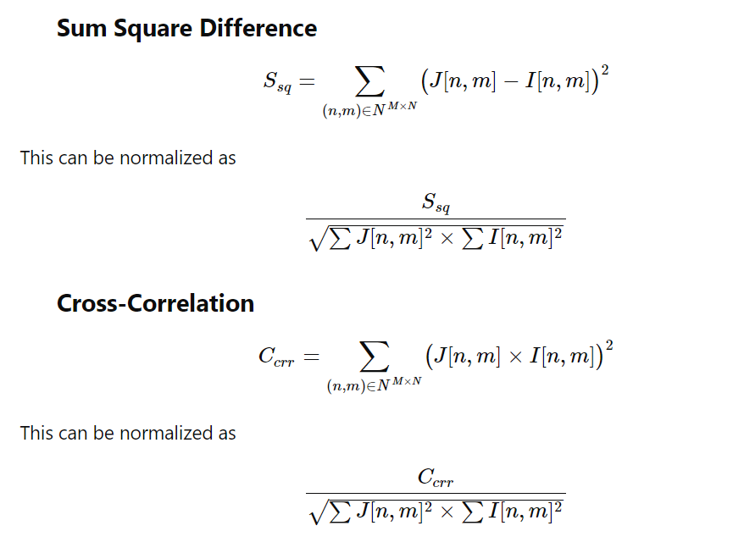
19 | 0 | 0 | 0 | 0 | 9537654980.5 | 5266.07774
20 | 0 | 0 | 0 | 0 | 9350827020.8 | 5204.4192388
21 | 0 | 0 | 0 | 0 | 9543680685.8 | 5247.9698237
22 | 0 | 0 | 0 | 0 | 9327255860.3 | 5193.016771
23 | 0 | 0 | 0 | 0 | 9226484504.3 | 5160.5891536
24 | 0 | 0 | 0 | 0 | 9507893480.7 | 5256.9630666
25 | 0 | 0 | 0 | 0 | 9359400377.7 | 5203.8795893
26 | 0 | 0 | 0 | 0 | 9182893492.4 | 5146.3367599
27 | 0 | 0 | 0 | 0 | 9115839822.3 | 5126.7030433

Pattern | MSE | MAE | SSD | SSD Znormalizowane | CC | CC Znormalizowane |  |  | Tutaj oba porównywane pliki miały takie same moce odebrane: -30dBm
1 | 0 | 0 | 0 | 0 | 289170000 | 900
2 | 0 | 0 | 0 | 0 | 289170000 | 900
3 | 0 | 0 | 0 | 0 | 289170000 | 900
4 | 0 | 0 | 0 | 0 | 289170000 | 900
5 | 0 | 0 | 0 | 0 | 289170000 | 900
6 | 0 | 0 | 0 | 0 | 289170000 | 900
7 | 0 | 0 | 0 | 0 | 289170000 | 900
8 | 0 | 0 | 0 | 0 | 289170000 | 900
9 | 0 | 0 | 0 | 0 | 289170000 | 900
10 | 0 | 0 | 0 | 0 | 289170000 | 900
11 | 0 | 0 | 0 | 0 | 289170000 | 900
12 | 0 | 0 | 0 | 0 | 289170000 | 900
13 | 0 | 0 | 0 | 0 | 289170000 | 900
14 | 0 | 0 | 0 | 0 | 289170000 | 900
15 | 0 | 0 | 0 | 0 | 289170000 | 900
16 | 0 | 0 | 0 | 0 | 289170000 | 900
17 | 0 | 0 | 0 | 0 | 289170000 | 900
18 | 0 | 0 | 0 | 0 | 289170000 | 900
19 | 0 | 0 | 0 | 0 | 289170000 | 900
20 | 0 | 0 | 0 | 0 | 289170000 | 900
21 | 0 | 0 | 0 | 0 | 289170000 | 900
22 | 0 | 0 | 0 | 0 | 289170000 | 900
23 | 0 | 0 | 0 | 0 | 289170000 | 900
24 | 0 | 0 | 0 | 0 | 289170000 | 900
25 | 0 | 0 | 0 | 0 | 289170000 | 900
26 | 0 | 0 | 0 | 0 | 289170000 | 900
27 | 0 | 0 | 0 | 0 | 289170000 | 900

Pattern | MSE | MAE | SSD | SSD Znormalizowane | CC | CC Znormalizowane |  |  | Tutaj oba pliki miały moce odebrane -80 dBm
1 | 0 | 0 | 0 | 0 | 14622720000 | 6400
2 | 0 | 0 | 0 | 0 | 14622720000 | 6400
3 | 0 | 0 | 0 | 0 | 14622720000 | 6400
4 | 0 | 0 | 0 | 0 | 14622720000 | 6400
5 | 0 | 0 | 0 | 0 | 14622720000 | 6400
6 | 0 | 0 | 0 | 0 | 14622720000 | 6400
7 | 0 | 0 | 0 | 0 | 14622720000 | 6400
8 | 0 | 0 | 0 | 0 | 14622720000 | 6400
9 | 0 | 0 | 0 | 0 | 14622720000 | 6400
10 | 0 | 0 | 0 | 0 | 14622720000 | 6400
11 | 0 | 0 | 0 | 0 | 14622720000 | 6400
12 | 0 | 0 | 0 | 0 | 14622720000 | 6400
13 | 0 | 0 | 0 | 0 | 14622720000 | 6400
14 | 0 | 0 | 0 | 0 | 14622720000 | 6400
15 | 0 | 0 | 0 | 0 | 14622720000 | 6400
16 | 0 | 0 | 0 | 0 | 14622720000 | 6400
17 | 0 | 0 | 0 | 0 | 14622720000 | 6400
18 | 0 | 0 | 0 | 0 | 14622720000 | 6400
19 | 0 | 0 | 0 | 0 | 14622720000 | 6400
20 | 0 | 0 | 0 | 0 | 14622720000 | 6400
21 | 0 | 0 | 0 | 0 | 14622720000 | 6400
22 | 0 | 0 | 0 | 0 | 14622720000 | 6400
23 | 0 | 0 | 0 | 0 | 14622720000 | 6400
24 | 0 | 0 | 0 | 0 | 14622720000 | 6400
25 | 0 | 0 | 0 | 0 | 14622720000 | 6400
26 | 0 | 0 | 0 | 0 | 14622720000 | 6400
27 | 0 | 0 | 0 | 0 | 14622720000 | 6400

